Sheet1
需求内容 | 类似规范效果样列
54张牌
一张牌的背面
农民头，地主头图案。（需要显示在人视频区域头像边上）
每个玩家叫分的数字？自己画还是给图片？（需要显示在人视频区域头像边上） | 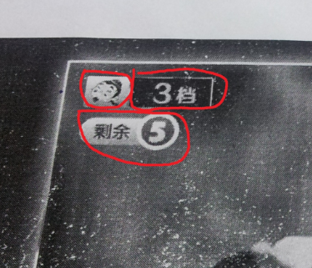
Pass字样，显示在出牌区域
炸弹效果图案

